年間稼働状況計算書(稼働時間)(作成例)
 |  |  |  |  |  |  |  |  | 【報告方法４】 年間稼働状況計算書 （年間稼働時間用） 作成ポイント |  | 黄色のセルが入力必須箇所となりますので、本作成例と成果報告の手引き(Ｐ.49-50)を参照のうえ、漏れなく入力してください。
令和３年度補正予算 省エネルギー投資促進支援事業費補助金 【報告方法４】年間稼働状況計算書（年間稼働時間用）
 | １．事業基本情報
1
 | 申請書番号 |  | BAA211-01- | XXXXXX |  |  | 交付申請時の算出方法
2
 | 事業者名 |  | ○○株式会社 |  |  |  | 年間稼働時間 |  | No. | 項目名 |  | ポイント
3
1
 | 事業所名称 |  | △△△ |  |  |  |  |  |  | 申請書番号 |  | 「BAA211-01-」から始まる「申請書番号」を入力してください。（※）
4
2
 | 設備区分 |  | 工作機械 |  |  |  |  |  |  | 事業者名 |  | 事業者名を補助事業ポータルから転記してください。（※）
3
 |  |  |  |  |  |  |  |  |  | 事業所名称 |  | 事業所名称を補助事業ポータルから転記してください。（※）
4
 | ２．更新範囲毎の稼働時間 |  |  |  |  |  |  |  |  | 設備区分 |  | 申請した設備区分をプルダウンから選択してください。
5
 |  |  | 更新範囲1 |  | 更新範囲2 |  | 更新範囲3 |  |  | 更新範囲名 |  | 更新範囲名を入力してください。（※）
5
6
7
8
9
6
 | 更新範囲名 |  | 生産ライン |  |  |  |  |  |  | 設備種別 |  | 申請した設備種別をプルダウンから選択してください。
7
 | 設備種別 |  | レーザ加工機 |  |  |  |  |  |  | 導入設備の製品型番 |  | 導入する設備の製品型番を入力してください。（※）
8
 | 導入設備の製品型番 |  | ▲▲▲ |  |  |  |  |  |  | 申請時に計画した 年間稼働日数 |  | 申請時に計画した年間稼働日数を入力してください。（※）
\
9
 | 申請時に計画した 年間稼働日数 |  | 225日 |  |  |  |  |  |  | 計測月 |  | 報告する計測月をプルダウンから選択してください。
10
 | 計測月 |  | 1月 |  |  |  |  |  |  | 1か月の稼働時間合計 |  | 根拠資料をもとに入力してください。
11
 | 稼働状況 |  | 1か月の 稼働時間合計 | 稼働日 合計 | 1か月の 稼働時間合計 | 稼働日 合計 | 1か月の 稼働時間合計 | 稼働日 合計 |  | 稼働日合計 |  | 根拠資料をもとに入力してください。
10
11
12
 |  |  | 150.0 | 25日 |  |  |  |  |  | 添付資料番号 |  | 任意の数字を入力してください。 複数作成する場合は、それぞれ異なる番号を入力してください。
12
13
 | 添付資料番号 |  | 1 |  |  |  |  |  |  | 年間の推計稼働時間 |  | 年間の推計稼働時間が自動で表示されます。表示された値を補助事業ポータルに入力してください。

13
 | 年間の推計稼働時間 |  | 1,350.0 |  |  |  |  |  |  | ※ それぞれ補助事業ポータルに登録している内容と一致しているか確認してください。

 | 単位 | ｈ

運転中写真(作成例)
【台紙】
2
【報告方法４】 運転中写真 |  |  |  |  |  | 2023ver.
 |  |  | 申請書番号 | BAA211-01- | XXXXXX |  | 【報告方法４】 運転中写真 作成ポイント

 |  |  | 設備区分 | 工作機械

 |  |  | 更新範囲名 | 生産ライン

1
運転中写真No. |  | 1 |  |  |  |  | No. | 項目名 | ポイント

1
 |  |  |  |  |  |  |  | 運転中写真No. | 年間稼働状況計算書の中から、写真台紙を追加したい添付資料番号を選択し、入力してください。
 | 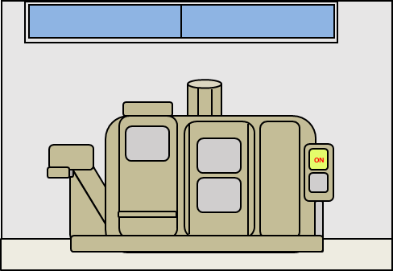 台紙には、「運転中写真No.」で選択した添付資料番号と 同じ導入設備の写真を貼り付けてください。 ※必ず、設備が稼働している状態の写真を提出してください。 【貼付方法】 PCを利用して画像データを取り込んでください。

 |  |  |  |  |  |  |  | 更新範囲名 | 「更新範囲名」を入力してください。 「更新範囲名」は、 「運転中写真No.」で選択した添付資料番号に紐づく 「更新範囲名」を入力してください。

2
1

 |  |  |  |  |  |  |  | 運転中写真 | 台紙には、 「運転中写真No.」で選択した添付資料番号と同じ導入設備の写真を貼り付けてください。 ※必ず、設備が稼働している状態の写真を提出してください。
1
3

3

 | 台紙には、「運転中写真No.」で選択した添付資料番号と 同じ導入設備の写真を貼り付けてください。 ※必ず、設備が稼働している状態の写真を提出してください。 【貼付方法】 PCを利用して画像データを取り込んでください。

